Factures
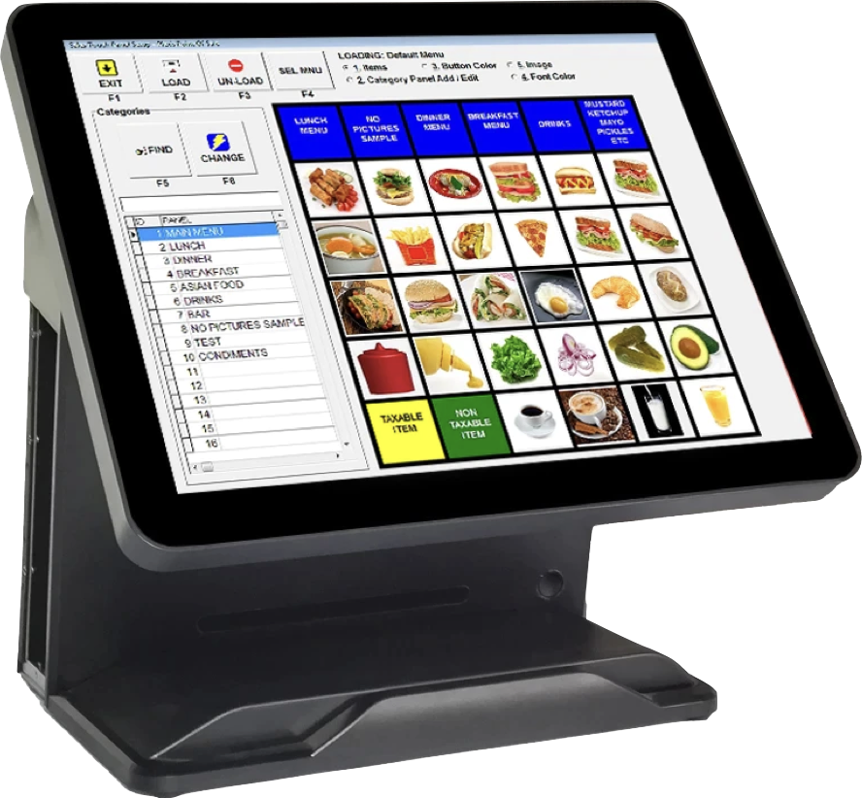
 |  |  | Facture no. 1 |  |  | Facture no 2 |  |  |  | Facture no 3 |  |  | Facture no 4 |  |  | Facture no 5 |  |  |  | Facture no 6
 |  |  | Les Multiples Plaisirs Gourmands |  |  | Les Multiples Plaisirs Gourmands |  |  |  | Les Multiples Plaisirs Gourmands |  |  | Les Multiples Plaisirs Gourmands |  |  | Les Multiples Plaisirs Gourmands |  |  |  | Les Multiples Plaisirs Gourmands
 |  |  | Chaise 1 | 1 |  | Chaise 2 | 1 |  |  | Chaise 3 | 1 |  | Chaise 4 | 1 |  | Chaise 5 | 1 |  |  | Chaise 6 | 1
 |  |  | Petite gâterie 4 |  | 1.00 $ | Petite gâterie 1 |  | 1.00 $ |  | Petite gâterie 3 |  | 1.00 $ | Petite gâterie 7 |  | 1.00 $ | Petite gâterie 7 |  |  | 1.00 $ | Petite gâterie 11 |  | 1.00 $
 |  |  | Petite gâterie 6 |  | 1.00 $ | Petite gâterie 2 |  | 1.00 $ |  | Petite gâterie 5 |  | 1.00 $ | Petite gâterie 9 |  | 1.00 $ | Petite gâterie 8 |  |  | 1.00 $ | Petite gâterie 12 |  | 1.00 $
 |  |  | Petite gâterie 8 |  | 1.00 $ | Petite gâterie 12 |  | 1.00 $ |  | Boisson spécial 2 |  | 1.00 $ | Petite gâterie 10 |  | 1.00 $ | Petite gâterie 9 |  |  | 1.00 $ | Boisson spécial 10 |  | 1.00 $
 |  |  | Boisson spécial 8 |  | 1.00 $ | Boisson spécial 1 |  | 1.00 $ |  | Boisson spécial 3 |  | 1.00 $ | Boisson spécial 12 |  | 1.00 $ | Boisson spécial 5 |  |  | 1.00 $ | Boisson spécial 11 |  | 1.00 $
 |  |  | Sous-total |  | 4.00 $ | Sous-total |  | 4.00 $ |  | Sous-total |  | 4.00 $ | Sous-total |  | 4.00 $ | Sous-total |  |  | 4.00 $ | Sous-total |  | 4.00 $
 |  |  | TPS | 5.00% | 0.20 $ | TPS | 5.00% | 0.20 $ |  | TPS | 5.00% | 0.20 $ | TPS | 5.00% | 0.20 $ | TPS |  | 5.00% | 0.20 $ | TPS | 5.00% | 0.20 $
 |  |  | Solde après TPS |  | 4.20 $ | Solde après TPS |  | 4.20 $ |  | Solde après TPS |  | 4.20 $ | Solde après TPS |  | 4.20 $ | Solde après TPS |  |  | 4.20 $ | Solde après TPS |  | 4.20 $
 |  |  | TVQ | 9.9750% | 0.40 $ | TVQ | 9.9750% | 0.40 $ |  | TVQ | 9.9750% | 0.40 $ | TVQ | 9.9750% | 0.40 $ | TVQ |  | 9.9750% | 0.40 $ | TVQ | 9.9750% | 0.40 $
 |  |  | Total de la facture |  | 4.60 $ | Total de la facture |  | 4.60 $ |  | Total de la facture |  | 4.60 $ | Total de la facture |  | 4.60 $ | Total de la facture |  |  | 4.60 $ | Total de la facture |  | 4.60 $
 |  |  | Pourboire | 15.00% | 0.60 $ | Pourboire | 15.00% | 0.60 $ |  | Pourboire | 15.00% | 0.60 $ | Pourboire | 15.00% | 0.60 $ | Pourboire |  | 15.00% | 0.60 $ | Pourboire | 15.00% | 0.60 $
 |  |  | Sous-total |  | 5.20 $ | Sous-total |  | 5.20 $ |  | Sous-total |  | 5.20 $ | Sous-total |  | 5.20 $ | Sous-total |  |  | 5.20 $ | Sous-total |  | 5.20 $
 |  |  | Master |  | 5.20 $ | Cash |  | 5.20 $ |  | Master |  | 5.20 $ | Transfert comptabilité |  | 5.20 $ | Master |  |  | 5.20 $ | Transfert comptabilité |  | 5.20 $
 |  |  | Solde à la fermeture |  | 0.00 $ | Solde à la fermeture |  | 0.00 $ |  | Solde à la fermeture |  | 0.00 $ | Solde à la fermeture |  | 0.00 $ | Solde à la fermeture |  |  | 0.00 $ | Solde à la fermeture |  | 0.00 $

 |  |  | No TPS : xxxxxxxxxxxxxx |  |  | No TPS : xxxxxxxxxxxxxx |  |  |  | No TPS : xxxxxxxxxxxxxx |  |  | No TPS : xxxxxxxxxxxxxx |  |  | No TPS : xxxxxxxxxxxxxx |  |  |  | No TPS : xxxxxxxxxxxxxx
 |  |  | No TVQ : yyyyyyyyyyyyyyyy |  |  | No TVQ : yyyyyyyyyyyyyyyy |  |  |  | No TVQ : yyyyyyyyyyyyyyyy |  |  | No TVQ : yyyyyyyyyyyyyyyy |  |  | No TVQ : yyyyyyyyyyyyyyyy |  |  |  | No TVQ : yyyyyyyyyyyyyyyy
 |  |  | Serveur no 2 / 17 mai 2021 |  |  | Serveur no 2 / 17 mai 2021 |  |  |  | Serveur no 2 / 17 mai 2021 |  |  | Serveur no 2 / 17 mai 2021 |  |  | Serveur no 2 / 17 mai 2021 |  |  |  | Serveur no 2 / 17 mai 2021
De 14 h 30 à 15 h30
 |  |  | 1. Compléter les 6 factures ci-jointes.
A : | 6 |  | 2. Comptabiliser les 6 factures à l’intérieur du système de facturation et d’encaissement.
 |  |  | 3. Enregistrer les modes de paiement pour les 6 factures.
D : | $- |  | 4. Comptabiliser les 6 modes de paiement à l’intérieur du système de facturation et d’encaissement.
D (nourritures) : | $- |  | 5. Faire une lecture de caisse x à la fin de la journée.
D (boissons) : | $- |  | 6. Faire une lecture de caisse z et comptabiliser la fermeture à l’intérieur du système de facturation et d’encaissement.
 |  |  | 7. Inscrire le résultat de la journée dans les livres comptables de l’entreprise.
Dm/A : | $-
Dm/A (nourritures) | $-
Dm/A (boissons) | $- |  | INTÉRIEUR DU SYSTÉME DE FACTURATION ENCAISSEMENT

PmD : | $1.00 |  | Compte CC — Système |  |  | Revenus nourritures |  |  |  | Pourboire / frais de service à remettre |  |  | Cash
PmD (nourritures) | $1.00
PmD (boissons) | $1.00

PmO : | $7.18
PmO (nourritures) | $4.82
PmO (boissons) | $9.53

RatioE | 13.94% |  |  |  |  |  |  |  |  | $- | 0.00 $ |  | 0.00 $ | $-
RatioE (nourritures) | 20.76% |  |  |  |  |  |  |  |  | $0.00 |  |  |  | $0.00
RatioE (boissons) | 10.49%

U : | 24
U (nourritures) : | 16
U (boissons) : | 8

Um/A | 4
Um/A (nourritures) | 2.67
Um/A (boissons) | 1.33 |  |  |  |  | $- | 0.00 $
 |  |  |  |  |  | $0.00

 |  |  |  |  |  | Revenus boissons

 |  |  | 0.00 $ | 0.00 $
 |  |  | 0.00 $

 |  |  |  |  |  | $- | 0.00 $
 |  |  |  |  |  | $0.00

 |  |  | TPS à remettre |  |  | TVQ à remettre |  |  |  | CC - Transfert à la comptabilité |  |  | Mastercard

 |  |  | $- | 0.00 $ |  | $- | 0.00 $ |  |  | 0.00 $ | $- |  | 0.00 $ | $-
 |  |  | $0.00 |  |  | $0.00 |  |  |  |  | $0.00 |  |  | $0.00

 |  |  |  |  | Balance de vérification à l’intérieur du système de facturation et encaissement lorsqu’on demande une Lecture X |  |  |  |  |  |  |  |  |  |  |  |  |  | RAPPORT PRODUIT PAR LE SYSTÈME DE FACTURATION ET ENCAISSEMENT DESTINÉ AUX UTILISATEURS DU SYSTÈME.
 |  |  |  |  | (ce travail qui se déroule à l’intérieur du système de facturation et encaissement est INVISIBLE pour les utilisateurs du système)
 |  |  |  |  |  |  |  | Débit |  | Crédit
 |  |  |  |  |  |  |  |  |  |  |  |  |  |  |  |  |  |  | Lecture X
 |  |  |  |  |  |  |  |  |  |  |  |  |  |  |  |  |  |  | (Rapport produit par le système - VISIBLE à l'extérieur)
 |  |  | Compte CC — Système |  |  |  |  | $- |  |  |  |  |  |  |  |  |  |  | Compte CC — Système |  |  | $-
 |  |  | Revenus nourritures |  |  |  |  |  |  | $- |  |  |  |  |  |  |  |  | Revenus nourritures |  |  | $-
 |  |  | Revenus boissons |  |  |  |  |  |  | $- |  |  |  |  |  |  |  |  | Revenus boissons |  |  | $-
 |  |  | TPS à remettre |  |  |  |  |  |  | $- | Le rapport X est le résultat de la balance de vérification X |  |  |  |  |  |  |  | TPS à remettre |  |  | $-
 |  |  | TVQ à remettre |  |  |  |  |  | 610 | $- |  |  |  |  |  |  |  |  | TVQ à remettre |  |  | $-
 |  |  | Pourboire / frais de service à remettre |  |  |  |  |  |  | $- |  |  |  |  |  |  |  |  | Pourboire / frais de service à remettre |  |  | $-
 |  |  | Cash |  |  |  |  | $- |  |  |  |  |  |  |  |  |  |  | Cash |  |  | $-
 |  |  | Mastercard |  |  |  |  | $- |  |  |  |  |  |  |  |  |  |  | Mastercard |  |  | $-
 |  |  | CC - Transfert à la comptabilité |  |  |  |  | $- |  |  |  |  |  |  |  |  |  |  | CC - Transfert à la comptabilité |  |  | $-

 |  |  |  |  |  |  |  | $- |  | $-
 |  |  |  |  |  |  |  | $- |  |  |  |  |  |  |  |  |  |  | Entre la lecture X et la lecture de fermeture Z, les serveurs ou le gérant peuvent toujours, s’il y a leu, apporter les corrections nécessaires.

 |  |  |  |  | Écriture de fermeture à l’intérieur du système de facturation encaissement lorsqu’on demande une fermeture Z
 |  |  |  |  | (ce travail qui se déroule à l’intérieur du système de facturation et encaissement est INVISIBLE pour les utilisateurs du système)
 |  |  |  |  |  |  |  | Débit |  | Crédit
 |  |  |  |  |  |  |  |  |  |  |  |  |  |  |  |  |  |  | Lecture X après la fermeture Z
 |  |  |  |  |  |  |  |  |  |  |  |  |  |  |  |  |  |  | (Rapport produit par le système - VISIBLE à l'extérieur)
 |  |  | Compte CC — Système |  |  |  |  | $- |  | $- |  |  |  |  |  |  |  |  | Compte CC — Système |  |  | $-
 |  |  | Revenus nourritures |  |  |  |  | $- |  | $- |  |  |  |  |  |  |  |  | Revenus nourritures |  |  | $-
 |  |  | Revenus boissons |  |  |  |  | $- |  |  |  |  |  |  |  |  |  |  | Revenus boissons |  |  | $-
 |  |  | TPS à remettre |  |  |  |  | $- |  | $- |  |  |  |  |  |  |  |  | TPS à remettre |  |  | $-
 |  |  | TVQ à remettre |  |  |  |  | $- | 610 | $- | Le rapport Z est le résultat de l’écriture de fermeture Z |  |  |  |  |  |  |  | TVQ à remettre |  |  | $-
 |  |  | Pourboire / frais de service à remettre |  |  |  |  | $- |  | $- |  |  |  |  |  |  |  |  | Pourboire / frais de service à remettre |  |  | $-
 |  |  | Cash |  |  |  |  | $- |  | $- |  |  |  |  |  |  |  |  | Cash |  |  | $-
 |  |  | Mastercard |  |  |  |  | $- |  | $- |  |  |  |  |  |  |  |  | Mastercard |  |  | $-
 |  |  | CC - Transfert à la comptabilité |  |  |  |  | $- |  | $- |  |  |  |  |  |  |  |  | CC - Transfert à la comptabilité |  |  | $-

 |  |  |  |  |  |  |  | $- |  | $-
 |  |  |  |  |  |  |  | $-

 |  | L’écriture de fermeture Z est transmise sous forme de rapport d’écriture de fermeture Z ou sous forme de rapport de lecture Z à la comptabilité de façon à transférer les transactions de la journée dans le système comptable de l’entreprise
 |  |  | Ce transfert peut également être effectué de façon électronique (voir l’exemple des restaurants Archibald)
 |  |  |  |  | Écriture de fermeture à l’intérieur du système de facturation encaissement lorsqu’on demande une fermeture Z
 |  |  | (ce travail qui se déroule à l’intérieur du système de facturation et encaissement devient VISIBLE (présenté sous forme de rapport) pour les utilisateurs du système)

 |  |  |  |  |  |  |  | Débit |  | Crédit
 |  |  |  |  |  |  |  |  |  |  |  | Lecture Z
 |  |  |  |  |  |  |  |  |  |  |  | (Rapport produit par le système - VISIBLE à l'extérieur)
 |  |  | Compte CC — Système |  |  |  |  | $- |  | $- |  | Compte CC — Système |  |  | $-
 |  |  | Revenus nourritures |  |  |  |  | $- |  | $- |  | Revenus nourritures |  |  | $-
 |  |  | Revenus boissons |  |  |  |  | $- |  | $- |  | Revenus boissons |  |  | $-
 |  |  | TPS à remettre |  |  |  |  | $- | 610 | $- | ou | TPS à remettre |  |  | $-
 |  |  | TVQ à remettre |  |  |  |  | $- |  | $- |  | TVQ à remettre |  |  | $-
 |  |  | Pourboire / frais de service à remettre |  |  |  |  | $- |  | $- |  | Pourboire / frais de service à remettre |  |  | $-
 |  |  | Cash |  |  |  |  | $- |  | $- |  | Cash |  |  | $-
 |  |  | Mastercard |  |  |  |  | $- |  | $- |  | Mastercard |  |  | $-
 |  |  | CC - Transfert à la comptabilité |  |  |  |  | $- |  | $- |  | CC - Transfert à la comptabilité |  |  | $-

 |  |  |  |  |  |  |  | $- |  | $-

 |  |  |  |  | Écritures comptables dans les livres de l’entreprise
 |  |  |  |  |  |  |  | Débit |  | Crédit

 |  |  | Compte CC — Système |  |  |  |  | $- |  | $-
 |  |  | Revenus nourritures |  |  |  |  |  |  | $-
 |  |  | Revenus boissons |  |  |  |  |  |  | $-
 |  |  | TPS à remettre |  |  |  |  |  | 610 | $-
 |  |  | TVQ à remettre |  |  |  |  |  |  | $-
 |  |  | Pourboire / frais de service à remettre |  |  |  |  |  |  | $-
 |  |  | Cash |  |  |  |  | $-
 |  |  | Mastercard |  |  |  |  | $-
 |  |  | CC - Transfert à la comptabilité |  |  |  |  | $-
 |  |  | Actif courant - Clients et autres débiteurs
 |  |  |  |  |  |  |  | $- |  | $-

